opamp
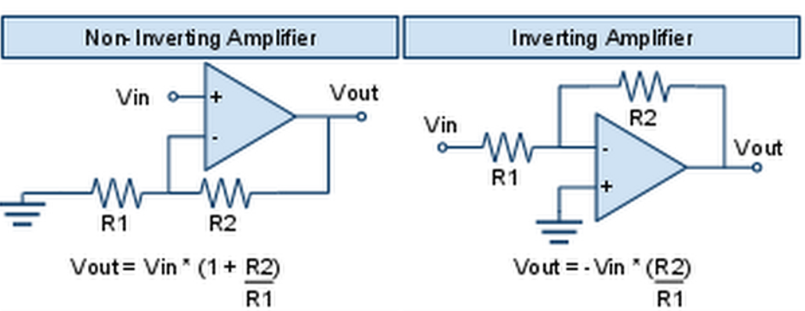
Vin | Vout | R
1 | -90 | 10 | R1
2 | -190 | 1000 | R2
3 | -295
4 | -401
5 | -501
6 | -600
7 | -702
8 | -804
9 | -904
10 | -990
11 | -1090

